Sheet1

BẢNG TÍNH TIỀN THUÊ MÁY TÍNH TRUY CẬP INTERNET
Stt | Số máy | Dãy | Tên khách hàng | Mã truy cập | Giờ bắt đầu | Giờ kết thúc | Số giờ | Số phút | Đơn giá | Thành tiền
1 | 01 | A | Dung | ? | 10:00:00 | 11:30:00 | ? | ? | ? | ?
2 | 10 | B | Mai |  | 13:00:00 | 17:20:00
3 | 15 | C | Anh |  | 14:30:00 | 20:40:00
4 | 12 | A | Hải |  | 14:30:00 | 19:25:00
5 | 09 | B | Tuấn |  | 18:00:00 | 23:00:00
6 | 07 | A | Vân |  | 19:00:00 | 22:20:00
7 | 11 | C | Vy |  | 20:00:00 | 23:10:00
8 | 15 | B | Khanh |  | 20:30:00 | 22:50:00
9 | 21 | A | Bằng |  | 21:00:00 | 23:30:00

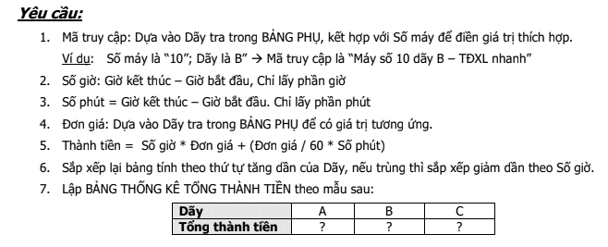
BẢNG PHỤ (Đơn giá truy cập trong giờ đầu tiên)
Dãy | Tốc độ xử lý | Đơn giá |  | BẢNG THỐNG KÊ THÀNH TIỀN
A | TĐXL rất nhanh | 20,000 |  | Dãy | A | B | C
B | TĐXL nhanh | 15,000 |  | Tổng thành tiền | ? | ? | ?
C | TĐXL vừa | 10,000

